상품제안서
내츄럴베이직 플레라 8K 자동 곡자형 장우산(UPF50+) | 상품코드: S28171

 |  |  |  |  |  |  | 02-713-8555 | www.synergygift.co.kr
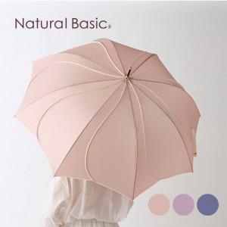

【상세/제작정보】

【인쇄/포장옵션】 | 실크, 원단인쇄(실크) / OPP(비닐)

【공급단가】 | 수량 | 20~ | 100~ | 300~ | 500~ | 1,000~
*VAT별도 | 단가 | 25,600원 | 24,600원 | 23,400원 | 22,800원 | 22,400원

【상품 URL】 | https://www.synergygift.co.kr:443/src/goods_detail.php?gdno=28171

